상품제안서
기프트 태그(주문제작형) | 상품코드: F24338

 |  |  |  |  |  |  | 02-412-0044 | www.easy1.co.kr
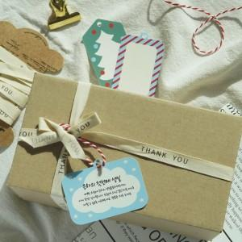

【상세/제작정보】 | 기존 태그 모양, 디자인 사용가능, 하단 로고만 인쇄 또는 부분 인쇄 (사용원하시면 요청해주세요!) 태그 모양, 디자인 자유롭게 변경가능 단! 태그 모양 변경은 기존 태그 사이즈내에서만 가능! (변경시, 문의요청)

【인쇄/포장옵션】 | / OPP(비닐)

【공급단가】 | 수량 | 1,000~ | 2,000~ | 3,000~ | 5,000~ | 10,000~
*VAT별도 | 단가 | 470원 | 450원 | 430원 | 420원 | 400원

【상품 URL】 | https://dev.easy1.co.kr:443/src/goods_detail.php?gdno=24338

